HOME
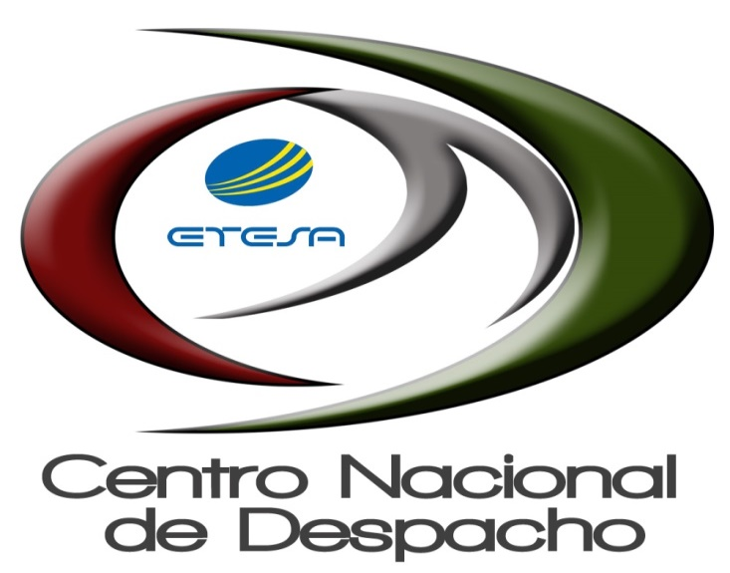

INFORME DE LIQUIDACIÓN

04-01-2022 AL 04-30-2022

